Main
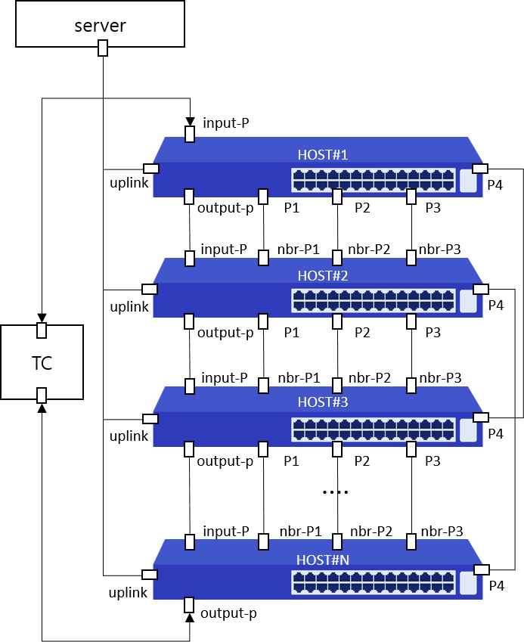
Item List | Elapsed Time | Fail Cnt | Result
Speed | 3(m)22(s) | 2 | Abnormal
UDLD | 28(s) | 0 | Normal
Total test | 3(m)50(s) | 2 | Abnormal

